Sheet1
RC_CtrlData.rc.s1/s2➡ | 通道一UP,通道二UP | 通道一UP,通道二MID | 通道一UP,通道二DOWN | 通道一MID,通道二UP | 通道一MID,通道二MID | 通道一MID,通道二DOWN | 通道一DOWN,通道二UP | 通道一DOWN,通道二MID | 通道一DOWN,通道二DOWN
模式 | 无效模式 | 键鼠-射击(可选自瞄)模式 | 无效模式 | 正常遥控-连发模式 | 正常遥控-禁发模式 | 正常遥控-检录模式 | 自瞄-连发模式 | 自瞄-禁发模式 | 自瞄-单发模式 | 模式
x_velovity | 0 | 注释3. | 0 | ‘-RC_CtrlData.rc.ch3(左手上下) | ‘-RC_CtrlData.rc.ch3(左手上下) | ‘-RC_CtrlData.rc.ch3(左手上下) | ‘-RC_CtrlData.rc.ch3(左手上下) | ‘-RC_CtrlData.rc.ch3(左手上下) | ‘-RC_CtrlData.rc.ch3(左手上下) | x_velovity
y_velocity | 0 | 注释4. | 0 | ‘-RC_CtrlData.rc.ch2(左手左右) | ‘-RC_CtrlData.rc.ch2(左手左右) | ‘-RC_CtrlData.rc.ch2(左手左右) | ‘-RC_CtrlData.rc.ch2(左手左右) | ‘-RC_CtrlData.rc.ch2(左手左右) | ‘-RC_CtrlData.rc.ch2(左手左右) | y_velocity
z_rotation_velocity | 0 | 注释5. | 0 | ‘RC_CtrlData.wheel*2(滑轮左右) | ‘RC_CtrlData.wheel*2(滑轮左右) | ‘RC_CtrlData.wheel*2(滑轮左右) |  |  |  | z_rotation_velocity
pitch_velocity | 0 | 注释6. | 0 | RC_CtrlData.rc.ch1(右手上下) | RC_CtrlData.rc.ch1(右手上下) | RC_CtrlData.rc.ch1(右手上下) | ‘RC_CtrlData.rc.ch1 * 0.2 | ‘RC_CtrlData.rc.ch1 * 0.2 | ‘RC_CtrlData.rc.ch1 * 0.2 | pitch_velocity
yaw_velocity | 0 | 注释7. | 0 | RC_CtrlData.rc.ch0(右手左右) | RC_CtrlData.rc.ch0(右手左右) | RC_CtrlData.rc.ch0(右手左右) | RC_CtrlData.rc.ch0 | RC_CtrlData.rc.ch0 | RC_CtrlData.rc.ch0 | yaw_velocity
yaw_position |  | Auto_Aim_Yaw(自瞄打开时) |  | Auto_Aim_Yaw | Auto_Aim_Yaw | Auto_Aim_Yaw | Auto_Aim_Yaw | Auto_Aim_Yaw | Auto_Aim_Yaw | yaw_position
AutoAimFlag | 0 | 注释8. | 0 | 0 | 0 | 0 | 1 | 1 | 1 | AutoAimFlag
shoot_State控制拨弹盘 | MID | 注释9. | MID | prev->UP | MID | MID | UP | MID | DOWN | shoot_State控制拨弹盘
yaw_realAngle |  |  |  |  |  |  |  |  |  | yaw_realAngle
Speed_Bullet |  |  |  |  |  |  |  |  |  | Speed_Bullet
heat_remain |  |  |  |  |  |  |  |  |  | heat_remain
modelFlag |  |  |  | 0(model_Normal) | 0(model_Normal) | 1（model_Record） | 0(model_Normal) | prev | 0(model_Normal) | modelFlag
shoot_Speed |  |  |  |  |  |  |  |  |  | shoot_Speed
change_Flag |  | 注释10. |  |  |  |  |  |  |  | change_Flag
fric_Flag控制摩擦轮 | 0 | 注释11. | 0 | 1 | 0 | 0 | 1 | 0 | 1 | fric_Flag控制摩擦轮
tnndcolor |  |  |  |  |  |  |  |  |  | tnndcolor
redial |  | 注释12. |  |  |  |  |  |  |  | redial
Gimbal_Chassis_Pitch_Angle |  |  |  |  |  |  |  |  |  | Gimbal_Chassis_Pitch_Angle
jump_Flag |  |  |  |  |  |  |  |  |  | jump_Flag
Blood_Volume |  |  |  |  |  |  |  |  |  | Blood_Volume
game_start |  |  |  |  |  |  |  |  |  | game_start
ControlMes.⬆(结构体名称) |  |  |  |  |  |  |  |  |  | ControlMes.⬆(结构体名称)
某模式的专属变量 |  |  |  |  |  |  |  |  |  | 某模式的专属变量
countFric |  |  |  | (令拨弹盘晚于摩擦轮软启动)++ | 0 | 0 |  |  |  | countFric
Dial_Data.Speed_Dial |  | 注释13. |  |  |  |  | (RC_CtrlData.wheel) * 5 |  | (RC_CtrlData.wheel) * 5 | Dial_Data.Speed_Dial
Cloud.AutoAim_Pitch |  | (自瞄打开时)Auto_Aim_Pitch |  |  |  |  | Auto_Aim_Pitch | Auto_Aim_Pitch | Auto_Aim_Pitch | Cloud.AutoAim_Pitch

注释⬇
1. | Dial_Data.Shoot_Mode | Continuous_Shoot if(ControlMes.shoot_State == UP)
2. | Shoot_Data.Shoot_Switch | 1 if(ControlMes.shoot_State == UP) |  |  |  | 0 if (ControlMes.shoot_State == MID) |  | prev if (ControlMes.shoot_State == DOWN)
3. | X轴速度受W,S键控制。用SpeedRamp函数以每次调用(5ms)增加80速度来缓慢加速直到达到最大速度(注释14.)，按下w前进，按下s后退，若均不按，速度缓慢降低到0
4. | Y轴速度受A,D键控制。用SpeedRamp函数以每次调用(5ms)增加80速度来缓慢加速直到达到最大速度(注释14.)，按下a向左，按下d向右，若均不按，速度缓慢降低到0
5. | Z轴速度受R和Q,E三个键控制。对于R键，满足条件A(注释15.)时，z轴速度立即置零。对于Q,E键，按一下Q键，z轴速度缓慢增加400，按一下E键，z轴速度缓慢减小-400。最大速度范围见(注释10.)
6. | pitch轴速度受鼠标Y向速度控制。RC_CtrlData.mouse.y * 5;
7. | yaw轴速度受鼠标X向速度控制。RC_CtrlData.mouse.x * 5;
8. | 自瞄开关受鼠标右键控制，未按下时为prev，单击右键切换模式
9. | 拨弹盘开关受鼠标左键控制。当ControlMes.fric_Flag == 1且(鼠标按下或长按)时，为UP。否则为MID。
10. | 变速标志受CRTL,R键控制。对于CRTL键，按一下切换模式。对于R键，满足条件A(注释6.)时，变速标志立即置零。
11. | 摩擦轮开关受F键控制。未按下时为prev，按一下F键切换模式。
12. | 拨弹盘回拨开关受G键控制。仅当G键按下时，回拨，否则不回拨。
13. | 弹丸初速受Z,X键控制。单击Z键，初速-2发/s。单击X键，初速+2发/s。初速范围[2发/s,12发/s]

14 | 最大速度受C,V,B键控制，C：前后左右[-600，600]，小陀螺[-800，800] V：前后左右[-900，900]，小陀螺[-1200，1200] C：前后左右[-1200，1200]，小陀螺[-1600，1600]
15. | A=when game_start == 1 : (r_press || blood == 0) or when game_start == 0 : r_press

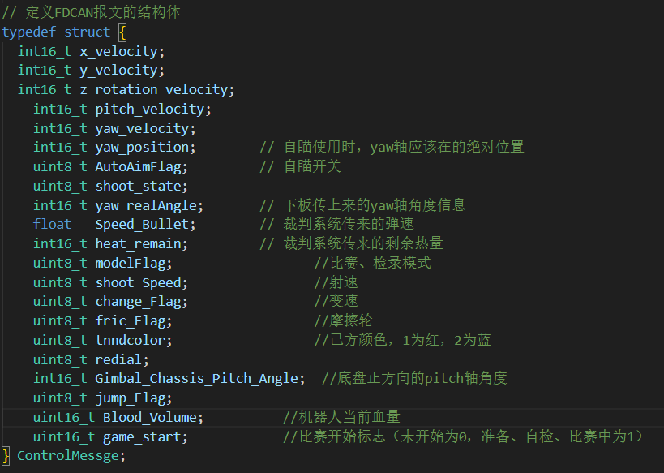
16. | "按一下"指按下时间超过15ms，在执行完相关操作前此键锁定
 | "按下"指按下的时间超过15ms(也包括按下时间超过300ms及以上)
 | "单击"指按下的时间处于15ms到300ms之间，而后松开，视为一次"单击"

